首页
 | 证券研究报告
2026-02-08 | 谁在支撑超长债走强

 | 分析师:唐元懋(分析师) | 电话：0755-23976753 | 邮箱：tangyuanmao@gtht.com | 登记编号:S0880524040002
 | 分析师:汤志宇(分析师) | 电话：021-38031036 | 邮箱：tangzhiyu@gtht.com | 登记编号:S0880525070031
本周30Y国债收益率走强、下行约3.8bp，主要由于中小行与基金在超长端的净买入形成的边际支撑，周度20-30Y国债分别净买入约177.85、92.30亿元，带动超长端情绪与价格修复。但结构上仍呈现“买盘更强、卖盘未退”，保险与证券维持较大规模卖出，大型银行本周亦转为小幅净卖出。本周走强更偏阶段性资金与交易盘驱动，后续仍需关注中小行、基金买入的持续性以及险资、券商卖压是否收敛。 资金市场：融入融出扩张，各机构杠杆率有所分化，隔夜交易占比上升。过去一周，资金市场整体呈现总融入融出扩张的态势，质押式回购主要融入方净融入金额转负，主要融出方净融入金额下降、资金过手方净融出减少。银行间债市杠杆率上升，分机构看，证券公司、保险、非法人产品杠杆率上升，银行杠杆率下降。隔夜回购余额占银行间总回购余额比例环比上升。 一级市场：政金债全场、边际倍数、一二级利差均表现分化。过去一周有2只10Y国开债和2只10Y农发债发行。国开债全场、边际倍数上升，农发债全场、边际倍数下降，国开债一二级利差扩大，农发债一二级利差缩小。 二级市场：过去一周，现券市场交投活跃度有所降温，各类型机构的交易行为出现分化。利率债（国债+政金债）方面，大型银行在短中期品种呈现净买入，长债、超长债品种呈现净卖出；中小型银行在在短期、中长期品种上呈现净卖出，超长期品种呈现较大净买入；基金本周卖出短中债、买入中长债、超长债；保险公司在超长期品种上呈现较大净卖出；证券公司在短中期品种上呈现净卖出、长期品种呈现净买入，超长端呈现较大净卖出。聚焦超长债品种，本周中小型银行、基金为主要买方，保险与证券公司为主要卖方。同业存单市场，大型银行净买入大幅减少，中小型银行净买入大幅增加，证券公司转为净买入。超长期国债换手率下降。债券借贷规模整体升温。 风险提示:基本面变化、政策不及预期、信用风险、数据统计存在遗漏或偏差。

融入融出扩张，各机构杠杆率分化，隔夜交易占比上升
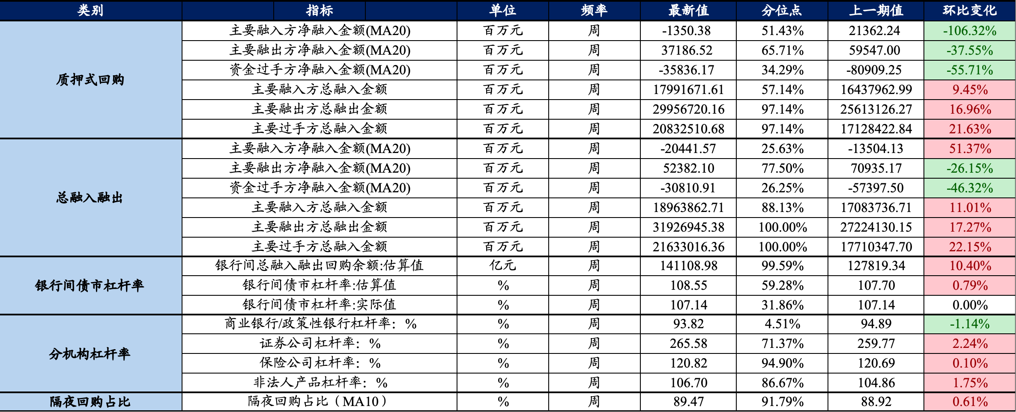

商业银行/政策性银行债市杠杆率 |  |  | 保险公司杠杆率
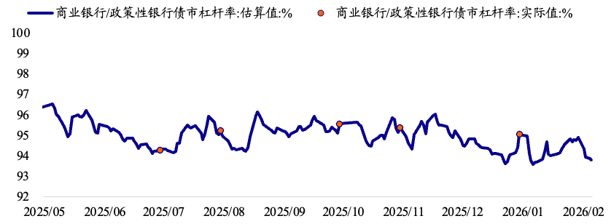
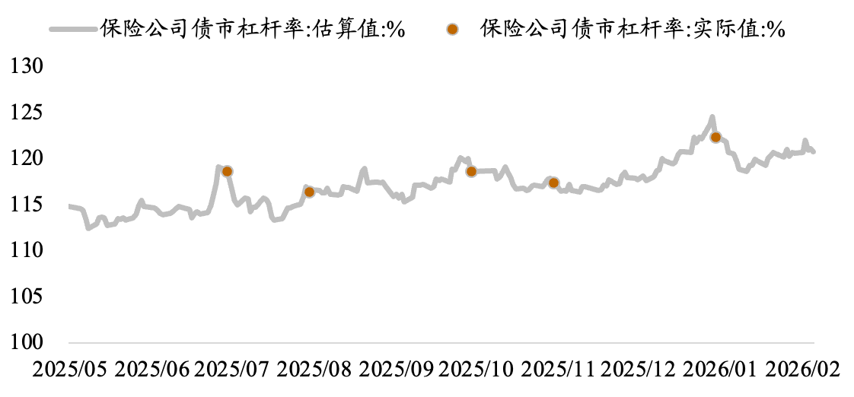

券商杠杆率 |  |  | 非法人产品杠杆率
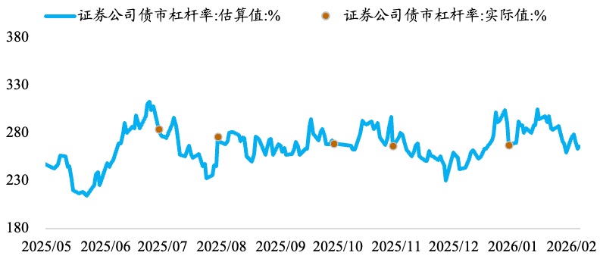
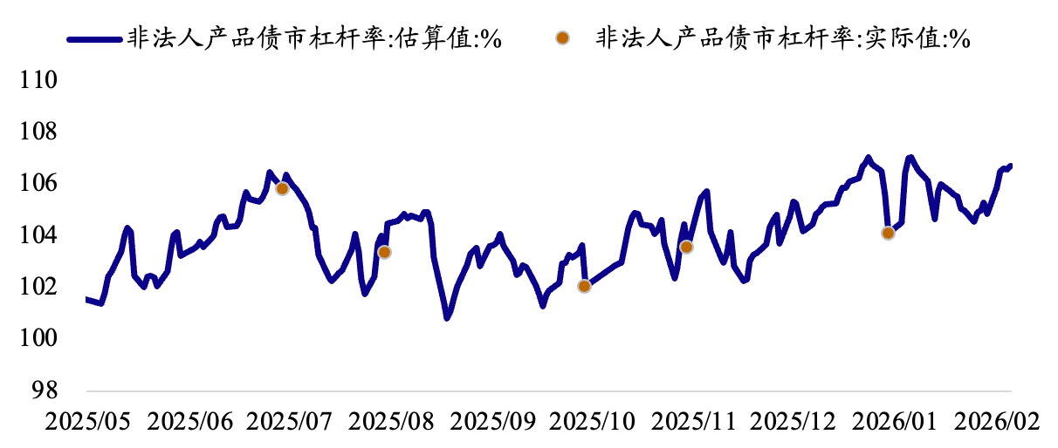

一级市场政金债表现分化，国开债一二级价差扩大、农发债一二级价差缩小

30Y国债换手率下降 |  |  | 基金久期下降
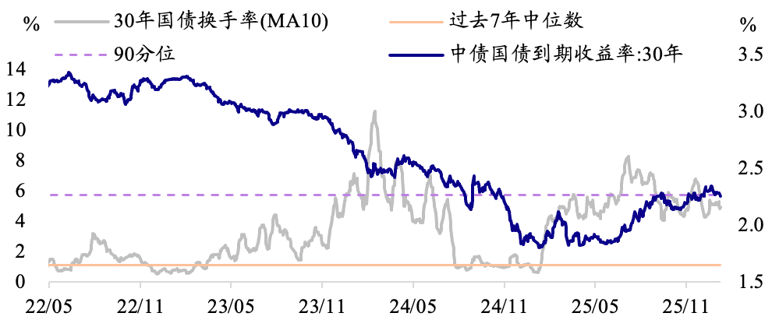
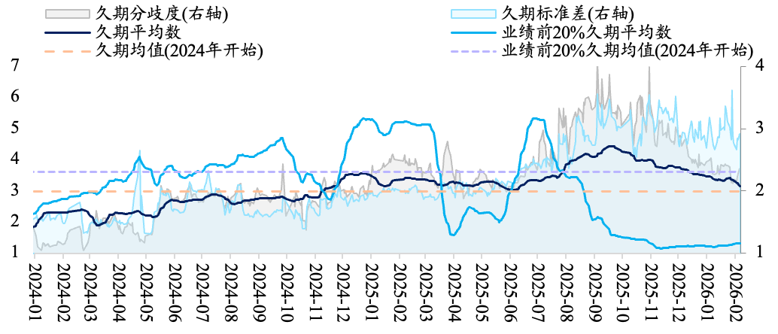

过去一周各机构国债+政金债净买入

二级市场银行净买卖降温，30Y换手率下降，债券借贷升温
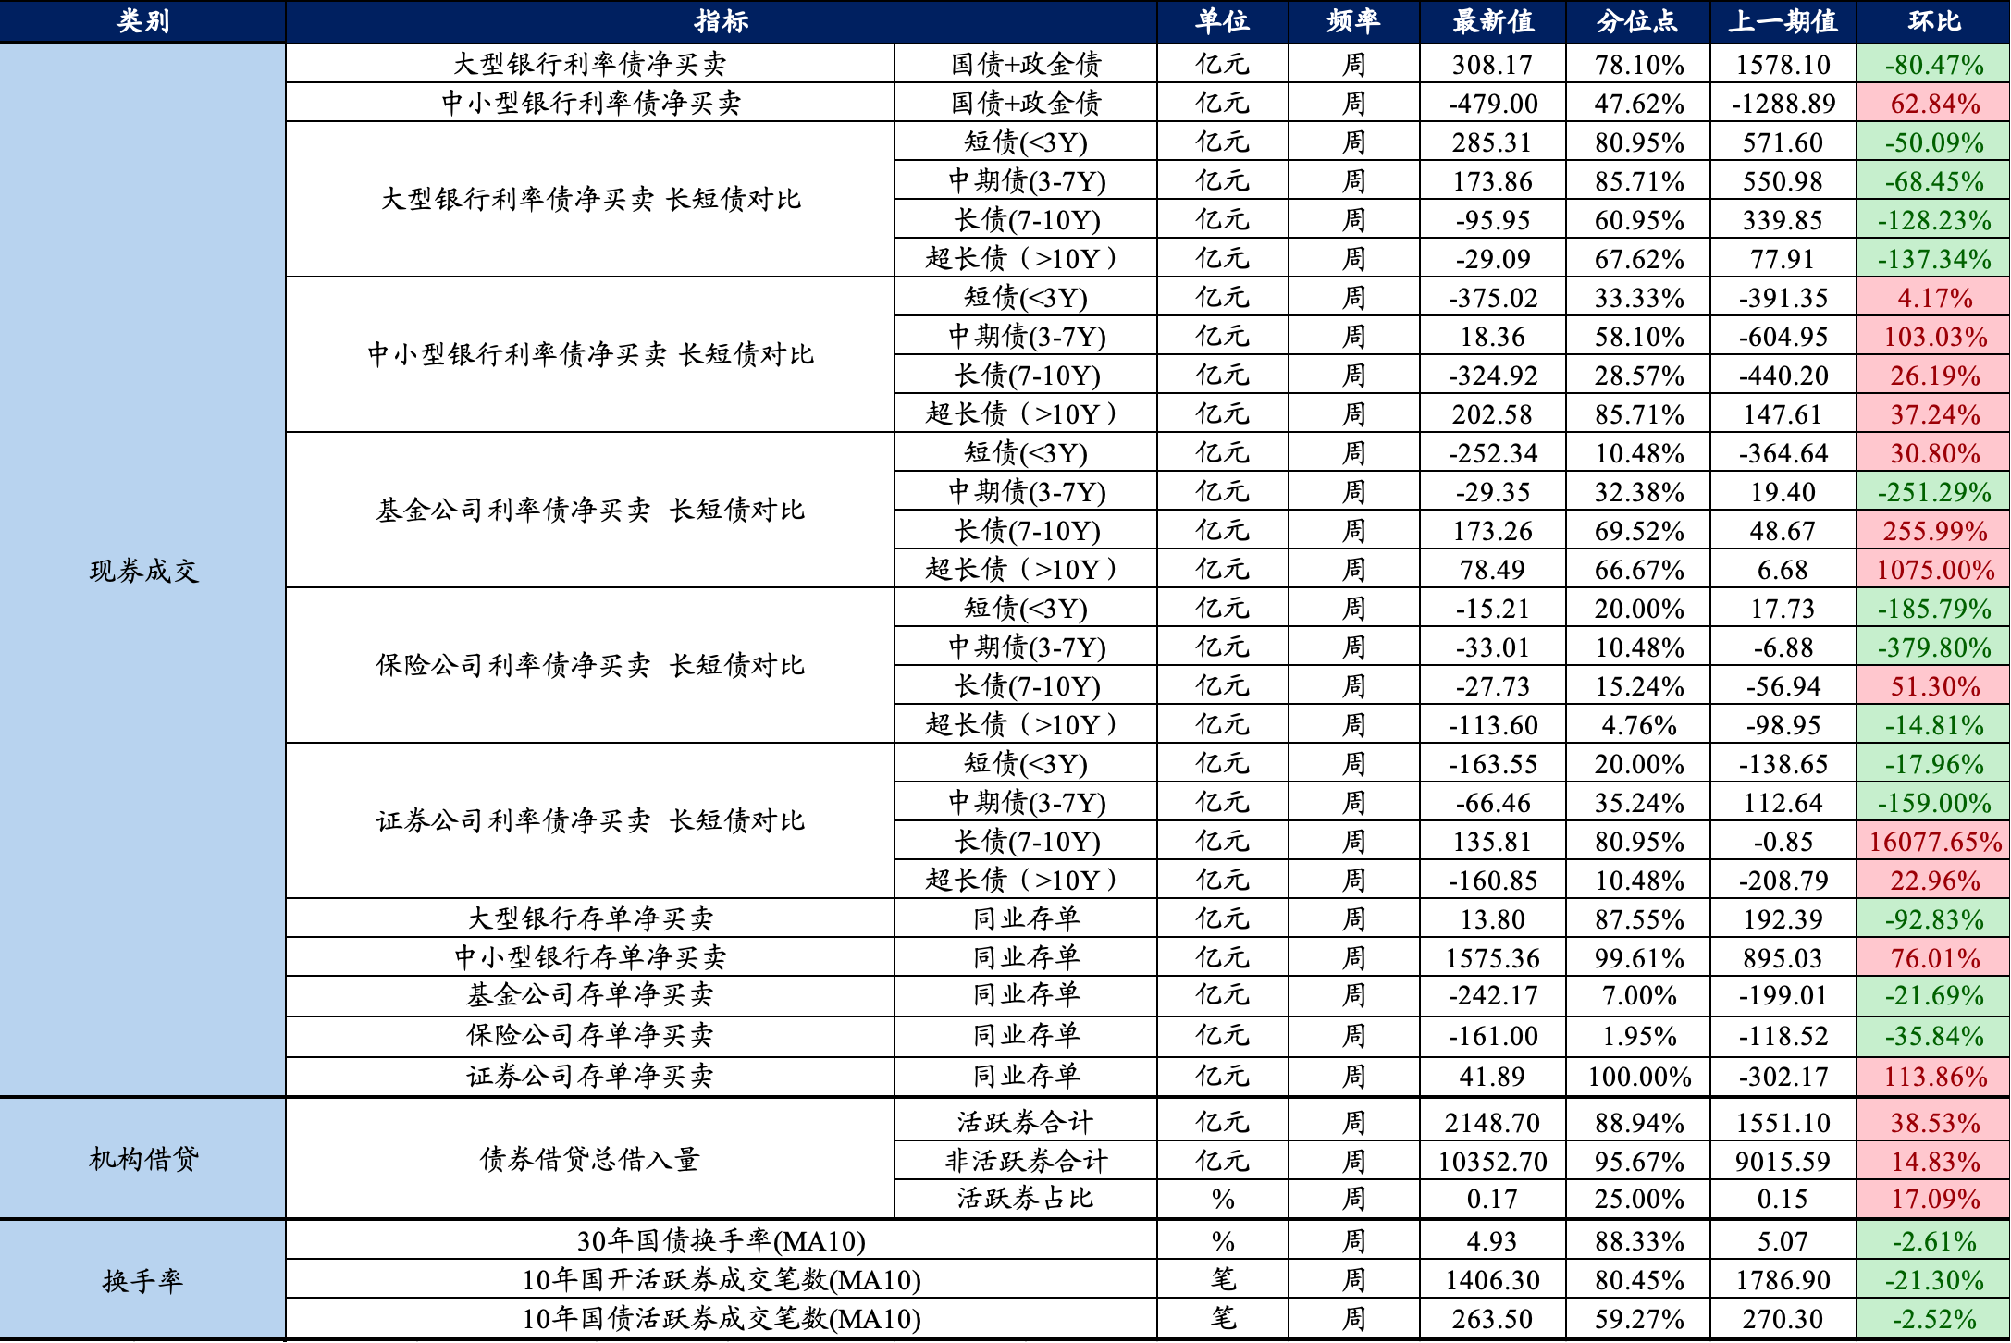

数据来源：Wind，iData，choice，国泰海通证券研究所
★ 请务必阅读最末页的重要声明（评级说明、免责说明、公司联系方式）

